18
<参考>債権流動化（リボルビング・分割）について (Reference) About Liquidation of Receivables (revolving and installment payments)

【目的】 Purpose
・調達方法の多様化と安全性を考慮した資金調達 Fund procurement geared toward safety and diversification of procurement methods
・市場投資家への販売を通じた、調達先の多様化 Diversification of procurement methods through sale to market investors

■流動化を行わなかった場合 Without Liquidation
 | 債権流動化を行わない場合、リボ債権残高より発生した割賦手数料は毎期発生分を売上収益へ計上
 | When accounts receivables are not liquidated, finance charges on installment payments arising from the balance of revolving payments are recorded as revenue in each fiscal year as they occur.
調達期間の累計収益
42億円

リボ債権
258億
8億円
8億円
8億円
8億円
6億円
Aggregate revenue for
procurement period
\4.2 billion
4億円
\0.8 billion
\0.8 billion
\0.8 billion
\0.8 billion
\0.6 billion
 |  |  |  |  |  |  |  |  |  |  |  |  |  |  |  |  | =
Revolving
receivables
\25.8 billion
\0.4 billion

債権流動化した場合の調達期間
 |  |  | 2018-09-30 |  | 2019-03-31 |  | 2020-03-31 |  | 2021-03-31 |  | 2022-03-31 |  | 2023-03-31 |  | 2024-03-31
 |  |  |  |  | (6ヵ月) |  |  |  |  |  |  |  |  |  | (9ヵ月)
 |  |  |  |  | (6 months) |  |  |  |  |  |  |  |  |  | (9 months)

Procurement period when accounts receivables are liquidated.

■流動化を行った場合 With Liquidation
 | リボ債権残高の調達期間に対し将来見込まれる割賦手数料収益を譲渡益として一括して計上
 | Future finance charges on installment payments for the procurement period of the balance of revolving payments are batch recorded as gain on transfer.
 | 譲渡益は調達期間中に均等に譲渡益償却として売上収益より控除
 | Gain on transfer is deducted from revenue evenly throughout the procurement period as amortization of gain on transfer.

譲渡益 42億円
一括計上
将来見込まれる割賦手数料収入 42億円
Gain on transfer \4.2 billion
Batch recording
Future finance charges on installment payments \4.2 billion

調達額
300億円
リボ債権
258億円
譲渡益
Gain on
transfer
 |  |  |  |  |  | 4億円 |  | 8億円 |  | 8億円 |  | 8億円 |  | 8億円 |  | 6億円
Revolving
receivables
\25.8 billion
Procurement
amount
\30.0 billion
 |  |  |  |  |  | \0.4 billion |  | \0.8 billion |  | \0.8 billion |  | \0.8 billion |  | \0.8 billion |  | \0.6 billion

 |  |  |  | 2018-09-30 |  | 2019-03-31 |  | 2020-03-31 |  | 2021-03-31 |  | 2022-03-31 |  | 2023-03-31 |  | 2024-03-31
 |  |  |  |  |  | (6ヵ月) |  |  |  |  |  |  |  |  |  | (9ヵ月)
 |  |  |  |  |  | (6 months) |  |  |  |  |  |  |  |  |  | (9 months)
Procurement period for liquidated accounts receivables
債権流動化の調達期間

 |  | <PL影響（イメージ）＞ Impact on income statement (image)
譲渡益として売上収益に計上 42億円
Recorded in revenue as gain on transfer \4.2 billion
調達期間の累計収益
42億円
売上収益に計上（分割リボ手数料）
Recorded in revenue (Finance charges on installment and revolving payments)
Aggregate revenue for
procurement period
\4.2 billion

4億円
8億円
8億円
8億円
8億円
6億円

\0.4 billion
\0.8 billion
\0.8 billion
\0.8 billion
\0.8 billion
\0.6 billion
 |  |  |  |  |  |  |  |  |  |  |  |  |  |  |  |  | =

2019/3/31
2020/3/31
2021/3/31
2022/3/31
2023/3/31
2024/3/31
2018/9/30

△4億円
△8億円
△8億円
△8億円
△8億円
△6億円

-\0.4 billion
-\0.8 billion
-\0.8 billion
-\0.8 billion
-\0.8 billion
-\0.6 billion
譲渡益償却として売上収益から控除
Deducted from revenue as amortization of gain on transfer

* 2018年9月に実施したリボ債権流動化の譲渡益償却は、2024年3月期に完了しているため、2025年3月期 第1四半期以降発生しておりません。参照 p.17 債権流動化（リボルビング・分割）による調達
The amortization of gain on transfer from the liquidation of revolving receivables implemented in September 2018 was completed in the fiscal year ended March 31, 2024.
Therefore, it has not occurred since the first quarter of the fiscal year ended March 31, 2025. Reference) p.17 Procurement through Liquidation of Receivables (revolving and installment payments)

22
<参考>Non-GAAP指標について (Reference) About Non-GAAP indicators

 | ★1 株価純資産倍率（PBR）＝ 期末株価 ／ １株当たり純資産 |  | PBR = Share price at the end of period / Book value per share

 | ★2 株価収益率（PER）＝ 期末株価 ／ １株当たり 当期純利益（連結業績予想・実績） |  | PER = Share price at the end of period / Earnings per share (EPS)(based on consolidated financial results forecasts and actual results)

 | ★3 株主総利回り（TSR）＝（期末株価 ＋ 2026年３月期の第１四半期から当期までの１株当たり配当額の累計額） ／ 2025年３月期末の株価（2,699.5円）
 |  | TSR = (Share price at the end of period + Cumulative dividends per share from Q1 of FY2026 to the current quarter) / Share price at the end of FY2025 (¥2,699.5)

 | ★4 投下資本利益率（ROIC） ＝ 税引き後営業利益 ／ 投下資本（割賦売掛金・売掛金 + 営業貸付金 + 商品 + 有形・無形固定資産 + 差入保証金 - 買掛金）
 | * ROIC = After tax operating income / Invested capital (Installment sales accounts receivable・ Accounts receivable + Operating loans + Products + Tangible and intangible fixed assets + Guarantee deposits - Accounts payable)

 | ★5 株主資本コスト = リスクフリーレート + β値 × リスクプレミアム *リスクプレミアムはヒストリカル法とインプライド法の平均です。 *β値は、修正β値を使用しております。
 | * Capital costs = Risk free rate + β × Risk premium ＊Risk premium is the average of the historical and implied methods. ＊β is adjusted β.

 | ★6 WACC（加重平均資本コスト） = 株主資本コスト [リスクフリーレート + β値 × リスクプレミアム] × 時価総額 ／（有利子負債 + 時価総額) + 借入レート × (1-税率) × 有利子負債
 | * ／（有利子負債 + 時価総額） *時価総額は、機関投資家の当社株式平均保有年数に相当する期間の平均値を使用しております。
 | * WACC = Capital costs [Risk free rate + β × Risk premium]× Market capitalization / (Interest-bearing debt + Market capitalization) + Borrowing rate ×(1 - tax rate) × Interest-bearing debt
 | * WACC = / (Interest-bearing debt + Market capitalization) ＊Market capitalization is calculated using the average number of years that shares are held by institutional investors.

 | ★7 リカーリングレベニュー ＝ お客さままたはお取引先さまとの契約に基づく定期的な収入
 | * Recurring revenue [or Recurring gross profit] is revenue [or gross profit] that is generated on a recurring basis through contracts with customers and business partners

 | ★8 リカーリングレベニュー比率 ＝ リカーリングレベニュー ／ （売上収益 [または売上総利益] ＋ 販管費戻り [お取引先さまからいただく経費] ）
 | * Ratio of recurring revenue [or Ratio of recurring gross profit] = Recurring revenue [or Recurring gross profit] / (Consolidated revenue [or Consolidated gross profit]
 | * Ratio of recurring revenue [or Ratio of recurring gross profit] =+ Selling, general and administrative expenses paid by business partners)

 | ★9 流動化比率 ＝ 債権流動化額 ／ （営業債権＋債権流動化額）
 | * Ratio of liquidated accounts receivable = Liquidated accounts receivable / (Operating receivables + Liquidated accounts receivable)

 | ★10 有利子負債 営業債権比 ＝ 有利子負債 ／ 営業債権 |  | Ratio of interest-bearing debt to operating receivables = Interest-bearing debt / Operating receivables

 | ★11 貸倒率 ＝ 貸倒償却額 ／ 期末営業債権残高（流動化債権含む） *貸倒率は、保証事業を除いた値で算出しております。
 |  | Ratio of bad debt write-offs = Bad debt write-offs / Operating receivables at the end of period (including liquidated accounts receivable) ＊Ratio of bad debt write-offs is calculated excluding guarantee business.

 | ★12 １人当たり分割・リボ払い残高（割賦売掛金） ＝ 分割・リボ払い残高（流動化債権含む） ／ 支払中客数
 | * Installment and revolving receivables balance per customer = Installment and revolving receivables balance (including liquidated accounts receivable) / Number of customers making payments

 | ★13 １人当たり営業貸付金残高 ＝ 営業貸付金残高（流動化債権含む） ／ 支払中客数
 | * Operating loan balance per customer = Operating loan balance (including liquidated accounts receivable) / Number of customers making payments

 | * Non-GAAP指標（Non-Generally Accepted Accounting Principles）：当社グループの事業の実態を表す指標として使用しております。
 | * Non-GAAP (non-generally accepted accounting principles) indicators are indicators used to better illustrate the state of MARUI GROUP’s business.

2002
2002
2002

2000

23
<参考>LTV経営の指標について (Reference) About Lifetime Value Management indicators

 | 【リカーリングレベニューとは】 Recurring Revenue / Recurring Gross Profit
 |  | お客さままたはお取引先さまとの契約に基づく定期的な収入のことで、小売では店舗の不動産賃貸収入、フィンテックではエポスカード利用により発生する分割・リボ手数料、カードキャッシング利息、
 |  | 家賃保証や年会費などを指します。
 |  | Recurring revenue (gross profit) is revenue (gross profit) that is generated on a recurring basis through contracts with customers and business partners. Examples of recurring revenue (gross profit)
 |  | include rent revenues in the Retailing segment and finance charges on installment and revolving payments and cash advances, rent guarantee revenues, and annual enrollment fees from the EPOS
 |  | Card use in the FinTech segment.

 | 【成約済み繰延収益とは】 Contracted Future Recurring Revenue / Contracted Future Recurring Gross Profit
 |  | 今期だけでなく来期以降も継続的にご契約いただいているお客さまやお取引先さまから、すでに約束された収益を換算したもので、収益の安定性を測る上で使用しています。不動産賃貸収入においては
 |  | 契約残年数から見込まれる将来収益を算出し、分割・リボ手数料やカードキャッシング利息については返済期間、加盟店手数料（リカーリング分）についてはカード有効期間、家賃保証に関しては
 |  | 保証期間をもとに算出します。
 |  | Contracted future recurring revenue (gross profit) is an indicator of the earnings promised by contracts with customers and business partners in the given fiscal year and in subsequent fiscal years and
 |  | is used to measure the stability of earnings. For rent revenues, for example, contracted future recurring revenue (gross profit) is calculated by assessing the future earnings projected based on the
 |  | remaining number of years in rental contracts. Meanwhile, repayment periods are used for finance charges on installment and revolving payments and cash advances, expiration dates are used for
 |  | (recurring) affiliate commissions, and the number of remaining years of residency is used for rent guarantees.

 |  | ■リカーリングレベニューと成約済み繰延収益の考え方 | ■リカーリングレベニュー・成約済み繰延収益
 |  | Concept of Recurring revenue and Contracted future recurring revenue | Recurring gross profit and Contracted future recurring gross profit
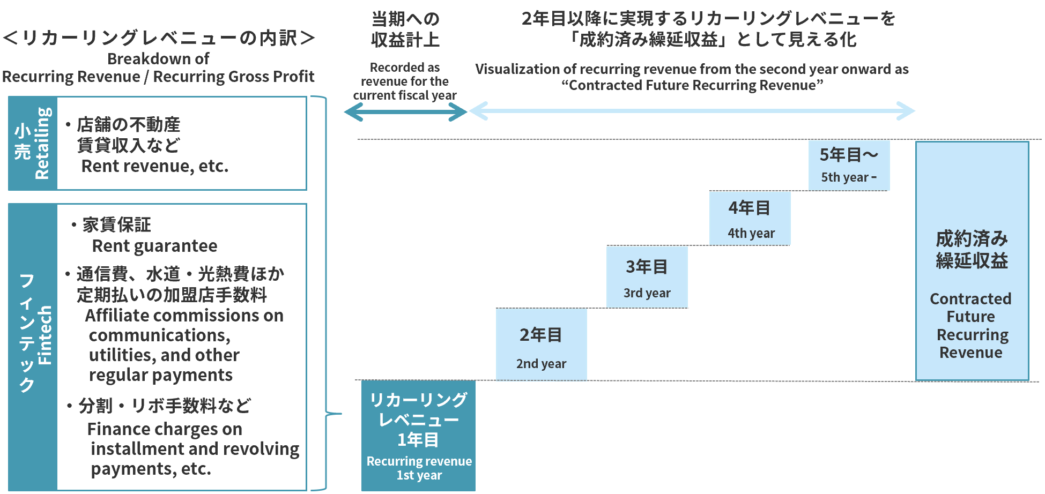
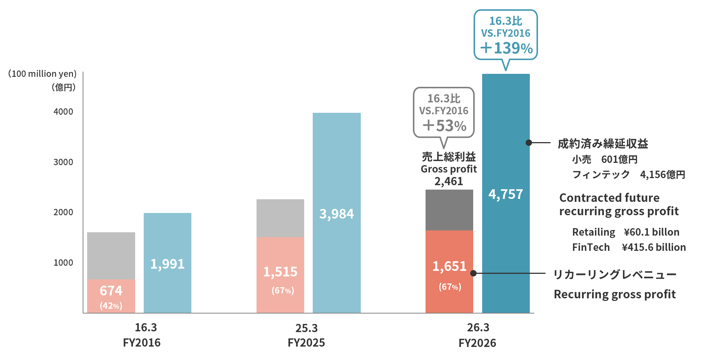

 | ＊ 家賃保証は残居住年数、加盟店手数料(定期払い)はカード有効期間、店舗の家賃収入は残契約年数をもとに算出 |  |  | ＊ 売上総利益には、販管費戻り(お取引先さまから継続的にいただく経費)を含む
 | Rent guarantee is calculated based on remaining years of occupancy, affiliate commissions (regular payments) |  |  | Gross profit includes selling, general and administrative expenses paid by business partners
 | are based on card expiration dates, and store rental income is based on remaining contract durations

24
<参考>店舗の状況について (Reference) About store trends

■改装の状況 Renovations
 |  |  | 2025/6/30 |  | 2026/6/30 |  | 2026/3/31
主な改装店舗 | Major store renovations |  | 錦糸町マルイ | Kinshicho Marui | 海老名マルイ | Ebina Marui | 北千住マルイ | Kitasenju Marui
 |  |  | マルイファミリー溝口 | Marui Family Mizonokuchi | 中野マルイ | Nakano Marui | 有楽町マルイ | Yurakucho Marui
 |  |  | 新宿マルイ | Shinjuku Marui | なんばマルイ | Namba Marui | マルイファミリー溝口 | Marui Family Mizonokuchi
 |  |  |  |  |  |  | 新宿マルイ | Shinjuku Marui
 |  |  |  |  |  |  | 錦糸町マルイ | Kinshicho Marui

■店舗数と売場面積の状況 Number of stores and sales floor space

 | （千㎡／Thousand ㎡） |  | 2025/6/30 |  | 2026/6/30 |  | 2026/3/31
期末店舗数 | Number of stores at the end of period |  | 22店舗 |  | 21店舗 |  | 21店舗
期末売場面積 | Sales floor space at the end of period | * | 383.6 |  | 358.9 |  | 358.9

* 「期末売場面積」はマルイ（外部専門店含む）、モディの合計面積です。
* Sales floor space at the end of period is total of Marui including specialty stores and Modi.

■契約形態 Contract Type
■非物販テナント構成 Non-retail tenants composition

*
*

* 2014年3月期の「非物販」は、食・サービス・イベント等の合計値となっております。
The figure for “Non-retail tenants” for the fiscal year ended March 31, 2014, is the total for food, services, events, etc.

25
<参考>経営ビジョン＆戦略ストーリー2031について (Reference) About Management Vision & Strategy Narrative 2031

 | 2031年の創業100周年に向けて、「経営ビジョン＆戦略ストーリー2031」を策定しています。経営ビジョンとして高い目標を掲げ、そこからバックキャスティングして戦略ストーリーを構築し、
 | ビジョン・インパクト・事業戦略を連動させることで社会的価値の創出を実現していきます。
 | The Group formulated its “Management Vision & Strategy Narrative 2031” for the 100th anniversary of its founding in 2031.
 | We will set high goals as our management vision and build a strategy narrative by backcasting from there. We will achieve the creation of social value by linking our vision, impact, and business strategy.

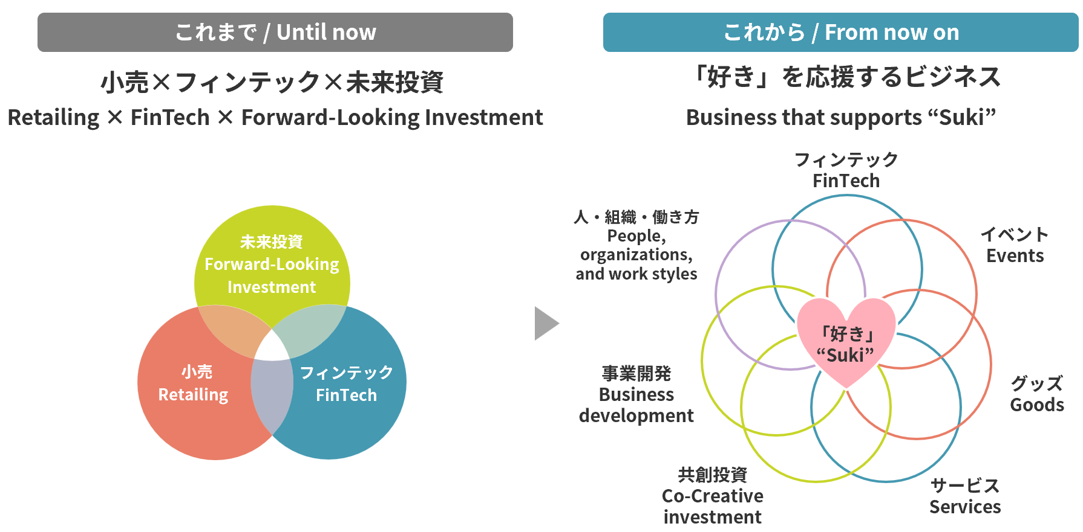
【経営ビジョン】 |  | Management Vision
 | 当社グループでは、2031年に向けた経営ビジョンとして「『好き』が駆動する経済」を掲げました。「好き」が駆動
 | する経済とは、「機能と価格」という２軸で規定される「コスパ経済」の対極に位置する概念であり、一人ひとりの
 | 感情や価値観、つまり「好き」が原動力となるもう一つの経済のあり方です。この経営ビジョンの実現に向けて、
 | これまでの小売・フィンテック・未来投資による三位一体のビジネスから、「好き」を中心に、小売やフィンテック、
 | 共創投資のノウハウ、そして、店舗やクレジットカードなどのアセットを活用する「好き」を応援するビジネスへと
 | 転換していきます。この「好き」を応援するビジネスを軸に、社会的なインパクトと利益の両立をめざすとともに、
 | 高成長と高還元の実現をめざします。
 | Our group has established “an economy driven by ‘Suki’” as its management vision for 2031. The economy driven by “Suki”
 | stands in stark contrast to the “value-for-money economy,” which is defined by the dual axes of “function and price.”
 | It represents another economic paradigm where the driving force is each individual's emotions and values—in other words,
 | their “Suki.” To realize this management vision, we will transition from our existing business model integrating
 | Retailing, FinTech, Forward-Looking Investments to a business that supports “Suki,” supporting it through Retailing,
 | FinTech, Co-Creative investment know-how, and leveraging assets like stores and credit cards. We will build the business
 | that supports “Suki,” aiming to accomplish both social impact and profitability while pursuing high growth and high returns.

【戦略ストーリー2031】 |  | Strategy Narrative 2031
 | 「『好き』を応援するビジネス」を通じてめざすインパクトと、その実現に向けた戦略は以下のとおりです。
 | The impact we aim to achieve through our “business that supports ‘Suki’” and the strategies for its realization are as follows:

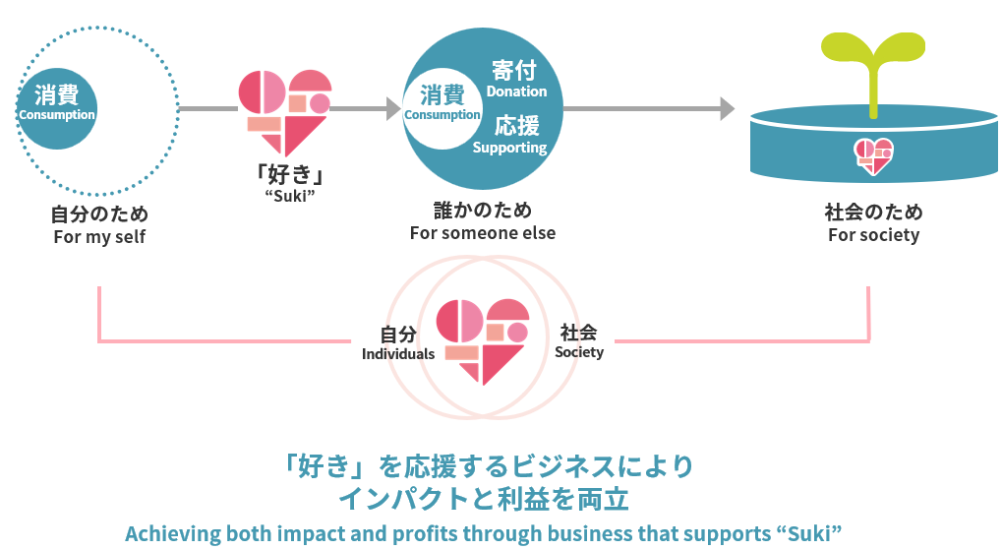
■「好き」を通じて誰かのため、社会のためへと広がる消費 |  | Consumption that expands for the benefit of others and society through "Suki"
 | 「好き」を応援するビジネスの目的は、「好き」を応援することで「自分のため」の消費が「誰かのため」となり、
 | やがて「社会のため」へと広がっていくことでインパクトと利益を両立させることにあります。
 | 当社グループの「好き」を応援するカードでは、ご利用を通じて応援したい相手に寄付ができるカードの会員が拡大しており、
 | 「誰かのため」に「寄付・応援」することにしあわせを感じる新しいタイプの消費者が、今後もますます増えていくと予想されます。
 | 新しいタイプの消費者にお応えすることで差別化戦略を進め、「好き」を応援するカードの会員数を2031年３月期には
 | 300万人まで拡大し、2041年３月期にはゴールドカードの会員数を上回ることをめざします。
 | The purpose of our “business that supports ‘Suki’” is to achieve both impact and profit by encouraging “Suki,”
 | transforming consumption from being “for oneself,” to “for someone else,” and ultimately “for society.”
 | With EPOS cards that support “Suki,” the number of members using our cards that allow users to make donations
 | to those they wish to support through their spending is steadily increasing. We anticipate that more and more
 | consumers will continue to find happiness in donating and supporting others.
 | We will advance our differentiation strategy by responding to the new types of consumers. Our goal is to reach
 | 3 million cardholders of EPOS cards that support “Suki” by the fiscal year ending March 31, 2031, furthermore,
 | to surpass the number of Gold Card cardholders by the fiscal year ending March 31, 2041.

2002
2002
2002

2000

26
■「好き」を応援するファイナンシャル・エンパワーメント |  | Financial empowerment that supports “Suki”
 | 当社グループはこれまで若者の自己実現を応援してきましたが、今後は「好き」を応援するファイナンシャル・エンパワーメントを通じて、すべての人の自己実現を支援していきます。
 | これまでのフィンテックのビジネスでは、丸井の店舗がある大都市圏を中心とした地域で「信用の共創」によりクレジットカードを発行してきましたが、今後はその対象範囲を広げ、地域を問わず、
 | 「好き」を応援するカード・イベント・グッズをかけ合わせた「『好き』を応援するユニット」を軸に全国展開を通じて会員募集を行います。
 | また、今後拡大する自営業、スタートアップ、フリーランスなどの多様な働き方に対する「オーナーカード」、「ランサーズカード」、日本で働く外国人の方々に対する、協業を通じた
 | 「ＧＴＮカード」を含め、会員を拡大します。
2002
2002
2002
 | Until now, the Group has supported the self-realization of young people. Going forward, we will support the self-actualization of all individuals through financial empowerment that supports “Suki.”
 | In its FinTech business to date, Marui has issued credit cards through the co-creation of creditability, mainly in metropolitan areas where it has stores. But going forward, we will broaden our target
 | areas and recruit members nationwide by expanding our rollout based on “units that support ‘Suki,’” which combine EPOS cards, events, and goods that support “Suki,” regardless of location.
 | In addition, to address the expanding diversity of work styles, including self-employed individuals, startups, and freelancers, we will expand membership through initiatives such as the “Owner Card”
 | and “Lancers Card.”For foreign nationals working in Japan, we will also enhance recruitment through collaborations like the “GTN Card.”

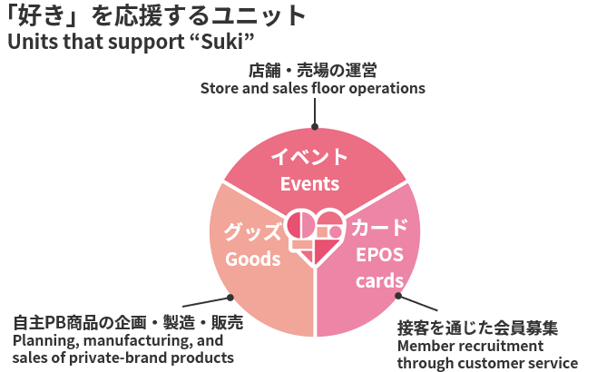
■支援戦略 |  | Support strategies
 | これまでの自主売場・ＰＢ商品に代わる新たな顧客接点として、コンパクトな面積で、高い集客力や会員募集力、客単価や
 | 利益率の向上が期待できる「好き」を応援するユニットを戦略の柱にインパクトと利益の両立を実現します。
 | このユニットに特化することで、従来の面積・人員を削減し、営業効率を高めます。さらに、全国の外部施設への出店も進め、
 | 店舗資産の効率的な活用と収益の向上を図ります。
 | また、当社グループはこれまでＤＸを通じた顧客体験の向上をめざして、ＵＸの先進企業でもあるグッドパッチ社との合弁会社や
 | 新たに設立したマルイユナイトを通じて、専門人材の採用を進めるとともにアジャイルな開発体制を整備してきました。
 | 今後はプロフェッショナル人材の活躍を通じて、デジタルのＵＸと「好き」を応援するユニットによるリアルの体験を融合した
 | 独自の体験価値を提供することでロイヤルカスタマー化を推進します。
 | As a new point of contact with customers to replace the independent sales areas and private brands, we will accomplish
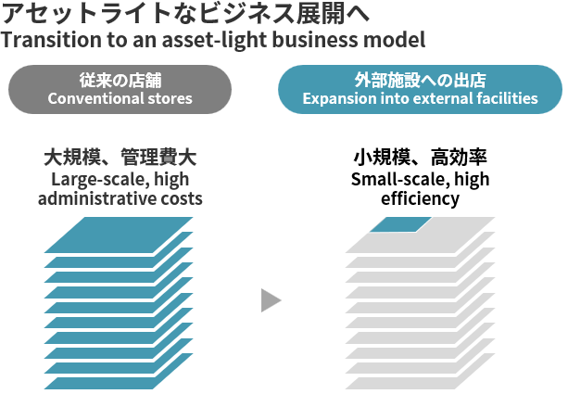
 | both impact and profits by making units that support “Suki” a key pillar of our strategy. These units, which can be operated
 | in a compact space, are expected to attract customers, recruit members, and increase average customer spend and profit
 | margins.By focusing on these units, we will reduce the space and personnel required under the conventional model and
 | improve operational efficiency. We will also expand into external facilities nationwide to make more efficient use of our store
 | assets and enhance profitability.
 | Furthermore, in our efforts to enhance customer experience through DX, we have newly established a joint venture with
 | Goodpatch Inc., a leading UX design company, as well as marui unite Co., Ltd. We have also been actively recruiting
 | specialized talent and building an agile development framework.Going forward, we will promote the development of
 | loyal customers by leveraging the expertise of professional personnel to provide unique experiential value that combines
 | digital UX with real-world experiences through units that support “Suki.”

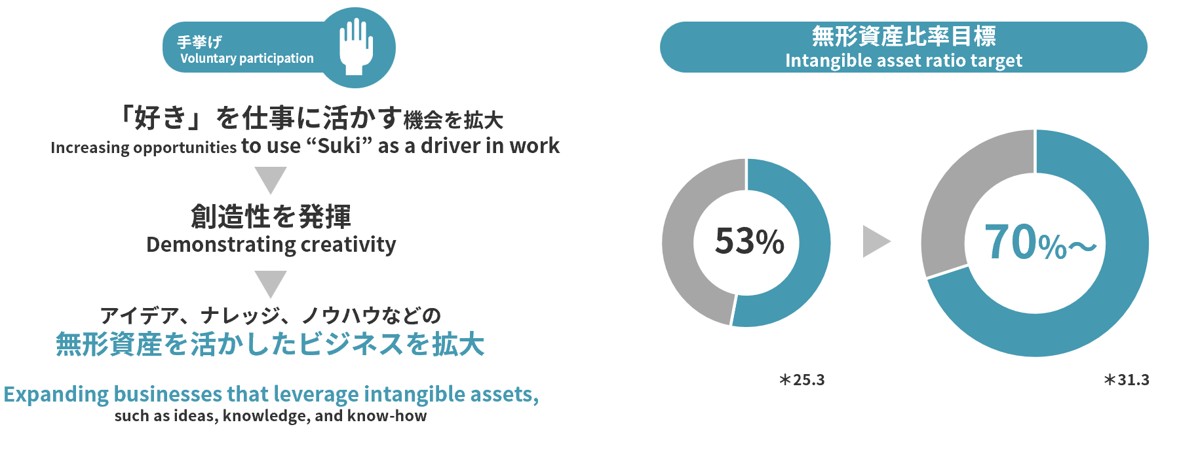
■「フロー」を通じた創造性の発揮 |  | Expression of creativity through “flow”
 | 当社グループでは、能力と挑戦、創造性としあわせ、というビジネスにとって重要な要素を包括的に捉えることのできる
 | 「フロー」という概念に注目し、社員一人ひとりの働きがいと組織活力を高める取り組みを行ってきました。
 | 今後は、「好き」を応援するコンクールなどを通じて自分の「好き」を仕事に活かす機会を増やし、
 | 創造性を発揮することで、アイデアやナレッジ、ノウハウなどの無形資産を活かしたビジネスを拡大し、
 | 2031年３月期までに無形資産比率を70％以上に高めることで企業価値の向上をめざします。
 | At the Group, we focus on the concept of “flow,” which comprehensively captures the elements that are important for business,
 | such as ability and challenge, creativity and happiness, and have been working to enhance the job satisfaction and
 | organizational vitality of every employee. Going forward, we will increase opportunities for employees to apply their “Suki”
 | to their work by organizing contests and other initiatives that support “Suki” and encourage creativity. By expanding businesses
 | that leverage intangible assets—such as ideas, knowledge, and know-how, we aim to raise the ratio of intangible assets to over
 | 70% by the fiscal year ending March 31, 2031, thereby enhancing our corporate value.

2000

27
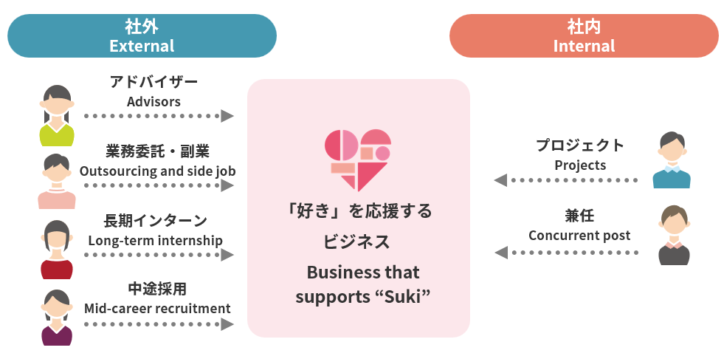
■ソーシャル・イントラプレナーによる事業開発 |  | Business development by social intrapreneurs
 | 社外の起業家とのイノベーションの創出に加え、「会社にいながら社会を変えられるソーシャル・イントラプレナー
 | （社内起業家）」の活躍を促すために、「好き」を応援するビジネスコンクールなど共創の場を通じて、
 | 丸井グループの強みと個人の「好き」を融合させることで、多様な「好き」を事業化していきます。
 | 中長期的な人材育成のため「ソーシャル・イントラプレナー育成財団」を設立し、大学生、中高生向けに講座を提供します。
 | 将来的には受講者の当社グループへの入社やプロジェクトへの参加を通じ、当社グループの事業開発にも活かしていきます。
 | In addition to creating innovation with external entrepreneurs, we will encourage the activities of “social intrapreneurs
 | (internal entrepreneurs) who can change society while working at the company.” Through co-creation opportunities such as
 | SUKI Business Pitch, we will combine the strengths of the Group with individuals’ “Suki” and commercialize a diverse
 | range of “Suki.” We have established the “Social Intrapreneur Development Foundation” to nurture human resources
 | over the medium to long term and will offer courses for university and junior/senior high school students. In the
 | future, we will leverage their knowledge and skills through employment at the Group and participation in projects to
 | contribute to the business development of the Group.

■探究領域 |  | Exploratory domains
 | 「好き」を応援するビジネスのグローバル化に取り組み、まずは「世界から見た『好き』の対象としての日本」というテーマで世界中から人材を募集し事業開発を進めます。
 | We are working to globalize our business that supports “Suki.” As a first step, we will launch business development initiatives by recruiting talent from around the world under the theme of
 | “Japan as an Object of 'Suki' in the Eyes of the World.”

【リスク】（金利上昇による金融費用増加への対応） |  | Risks (Response to increased financial expenses due to rising interest rates)
 | 収益の増加を見込み、分割・リボ手数料については、2025年10月より手数料率を変更しています。
 | 調達金利については、平均調達年限を短縮することで調達利率の低減を図るとともに、格付の向上をめざして格付機関との対話を強化し、金融費用の増加抑制に取り組みます。
 | We changed installment and revolving fees in October 2025, and an increase in revenue is expected. With regard to borrowing rates, we will strive to reduce borrowing rates by shortening the average
 | borrowing period, while also strengthening dialogue with rating agencies with the aim of improving our credit ratings and curbing increases in financial expenses.

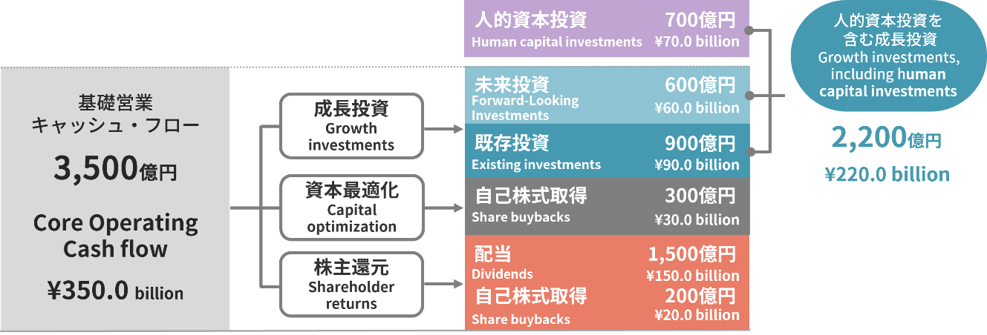
【資本政策と株主還元】 |  | Capital policy and shareholder returns | ■資本配分（26年3月期～31年3月期）
 | 2031年３月期には、バランスシートが1.5兆円規模に拡大する見通しとなり、セグメント別では小売の自己資本比率が50％と、 |  | Capital allocation(FY2026 to FY2031)
 | 当社グループが最適とする35％から乖離が見込まれるため、300億円の資本最適化をすることで連結自己資本比率16％を目標に
 | バランスシートの見直しを進めます。株主還元方針については、2031年３月期に向けてROE15％以上をめざすことを鑑み、
 | 株主資本配当率（DOE）10%としています。
 | 資本配分については、６年間の基礎営業キャッシュ・フロー3,500億円を、成長投資として既存事業に900億円、ＤＸ投
 | 資・事業開発などの未来投資に600億円、資本最適化に向けた自己株式取得に300億円、株主還元に1,700億円を配分する
 | 計画です。
 | 人的資本投資として700億円を予定しており、これを含めた高成長に向けた投資額は、合計で2,200億円となります。
 | In the fiscal year ending March 31, 2031, our balance sheet is projected to expand to approximately 1.5 trillion yen. |  | ■高成長・高還元にむけたKPI
 | In terms of segments, given that the equity-to-asset ratio in our Retailing segment is expected to diverge from our optimal level |  | KPIs for achieving high growth and high returns
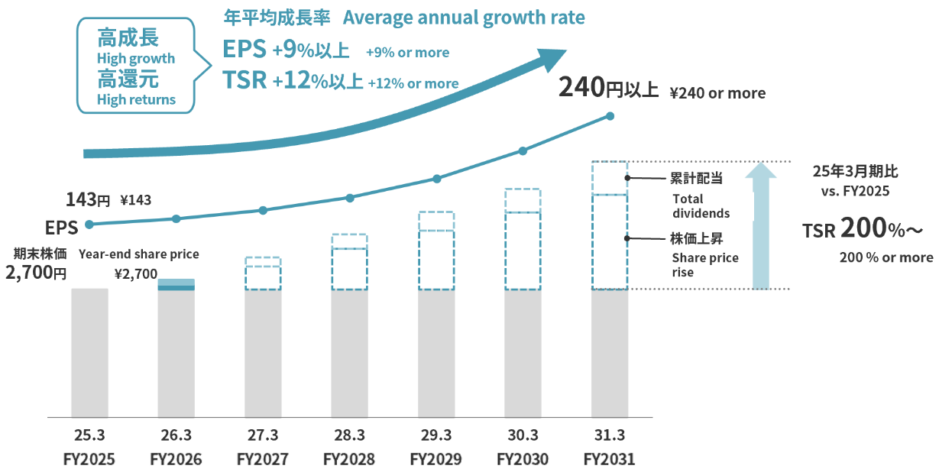
 | of 35% to around 50%, we plan to implement capital optimization measures totaling 30 billion yen. Through this initiative,
 | we aim to recalibrate our balance sheet and achieve a consolidated capital adequacy ratio of 16%. Regarding our shareholder
 | returns policy, considering our target ROE of over 15% for the fiscal year ending March 31, 2031, we have set our dividend on equity
 | ratio (DOE) to 10%. The plan of capital allocation is to allocate the core operating cash flow of 350 billion yen over the next six years
 | as follows: 90 billion yen for growth investments in existing businesses, 60 billion yen for Forward-Looking investments such as
 | DX investments and business development, 30 billion yen for the acquisition of treasury shares for capital optimization, and
 | 170 billion yen for shareholder returns.
 | We plan to invest 70.0 billion yen in human capital, bringing the total investment aimed at high growth to 220.0 billion yen.

【KPI】 |  | KPI
 | 2031年３月期におけるKPIはPBR３～４倍、EPS成長率は年率９％以上、TSR成長率は年率12%以上の高成長・
 | 高還元の実現をめざします。
 | For the fiscal year ending March 31, 2031, we aim to achieve high growth and high returns with a PBR of 3 to 4 times,
 | EPS growth of 9% or more, and TSR growth of 12% or more on an annual basis.

2000

28
＜参考＞「好き」を応援するビジネスコンクールについて (Reference) About SUKI Business Pitch

「好き」を応援するビジネスコンクールは、参加者の「好き」を起点にしたビジネスアイデアを丸井グループが全面支援し、事業化をめざす取り組みです。
2024年からの2年間で、240名の社員から152企画の応募があり、その中からお気に入りの美術館や博物館を応援できる「ミュージアムエポスカード」や、
推しの動物を応援できる「どうぶつエポスカード」などが事業化されました。
2026年からは社外からもビジネスアイデアの募集を始めたところ、173件の事業案のうち134件は社外からの応募となり、受賞テーマも宇宙、輪島塗、哲学など多岐にわたりました。
今後も本コンクールを通じて、一人ひとりの持つ「好き」から生まれた多様なアイデアを事業化することで、新たな価値の創造に挑戦してまいります。

SUKI Business Pitch is an initiative through which Marui Group provides comprehensive support for business ideas inspired by participants’ personal “Suki”,
with the aim of bringing those ideas to life as new businesses.
Over the two years beginning in 2024, 240 employees submitted a total of 152 business proposals. Several of these ideas have since been commercialized, including the "Museum Epos Card",
which allows cardholders to support their favorite museums and art galleries, and the "Animal Epos Card", which enables them to support their favorite animals.
In 2026, the Business pitch was opened to external participants for the first time. Of the 173 business proposals submitted, 134 came from outside the Group.
The award-winning themes covered a wide range of fields, including space, Wajima lacquerware, and philosophy.
Going forward, through this business pitch, we will continue to challenge ourselves to create new value by transforming the diverse ideas born from each individual’s “Suki” into viable businesses.

■「好き」を応援するビジネスコンクールの応募件数 | ■「好き」を応援するビジネスコンクールの受賞例
Number of Applications to SUKI Business Pitch | Examples of Winners of SUKI Business Pitch
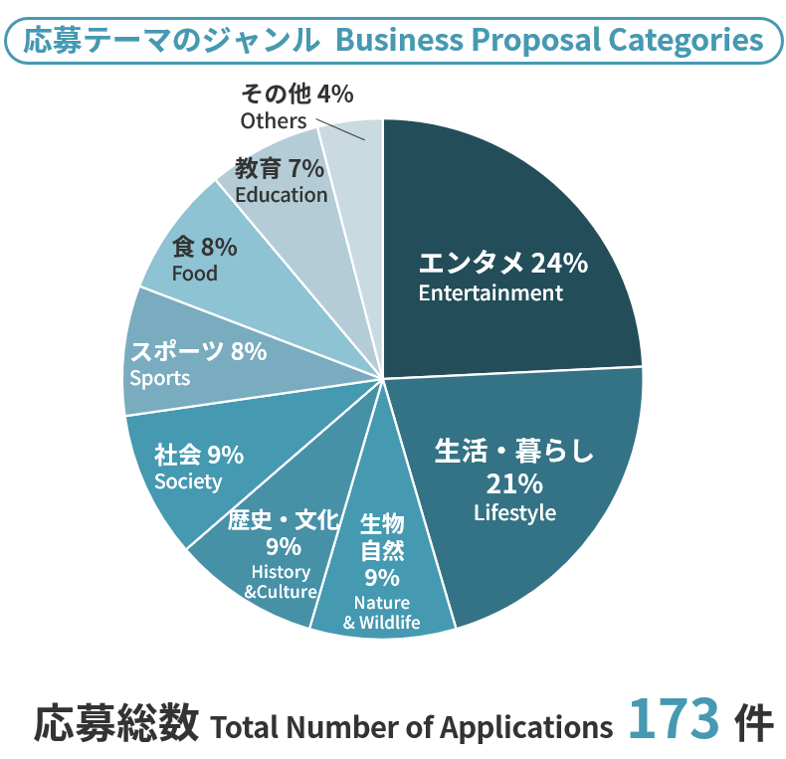
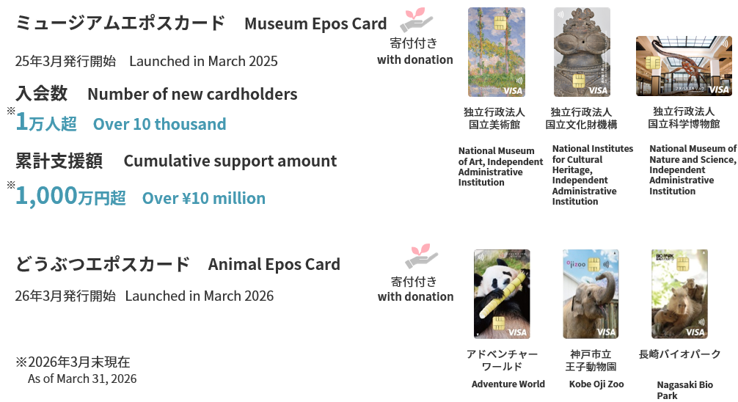

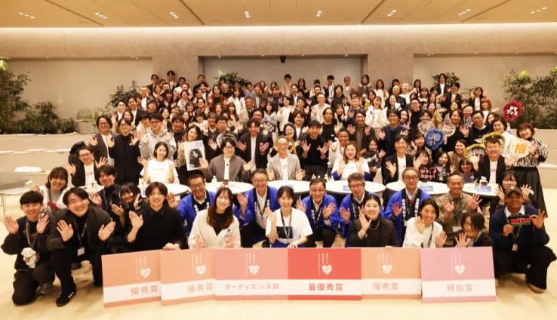

2000

29
<参考> 「好き」を応援するカードについて (Reference) About EPOS cards that support "Suki" *

「好き」を応援するカードは、アニメや音楽アーティスト、ゲームやマンガなどとのコラボデザインを展開するエポスカードです。
全161企画・会員数146万人、新規会員に占める構成も年々高まり4割を超えております。（2026年6月現在）
「好き」を応援するカードは、SNSとの親和性が高く、その結果、1枚当たりの獲得コストもアフィリエイト等の広告に比べ非常にローコストです。
また、経済的なインセンティブを超えた入会動機による熱量の高いファンづくりにつながりやすいこともあり、LTVは一般カードの2~7倍と高く、今後の戦略次第ではゴールドカードのLTVに
迫る可能性も秘めております。

EPOS cards that support "Suki" are the Epos Cards which have been designed in collaboration with anime, music artists, video games, manga, etc.
Total 161 projects, 1.46 million members, with new cardholders accounting for over 40% of the total—a figure that continues to rise year after year. (as of June 2026)
They have a high affinity with social media, and as a result, the acquisition cost per card is very low compared to affiliate advertising.
In addition, because it is easy to create enthusiastic fans who join for more than financial incentives, LTV is 2 to 7 times higher than that of classic cards, and may approach the LTV of gold cards,
depending on future strategies.

■「好き」を応援するカードの広がり | ■「好き」を応援するカードの会員数 | ■「好き」を応援するカードのLTV
Expansion of EPOS cards that support "Suki" | Number of members of EPOS cards that support "Suki" | LTV of EPOS cards that support "Suki"
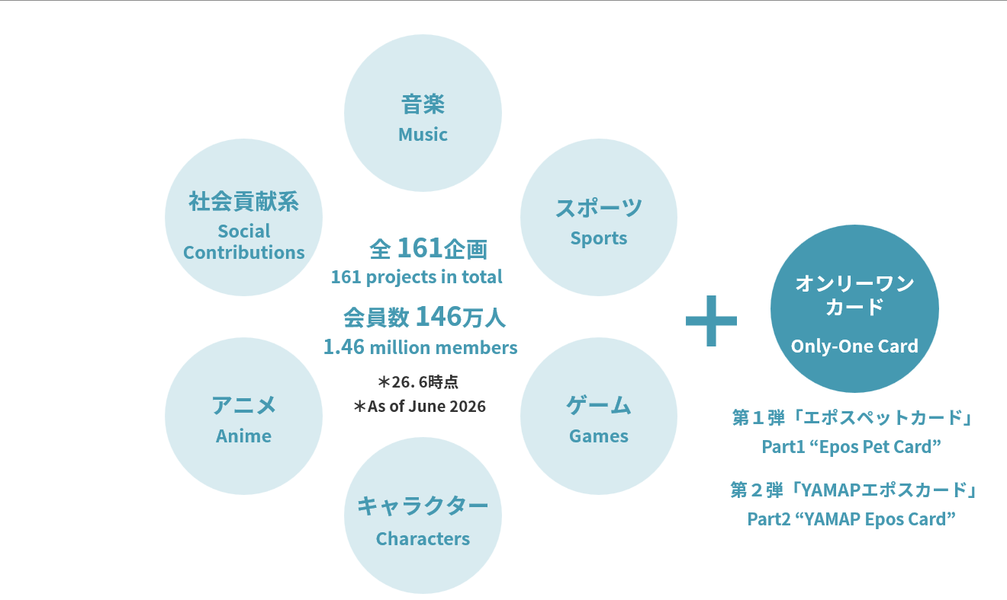
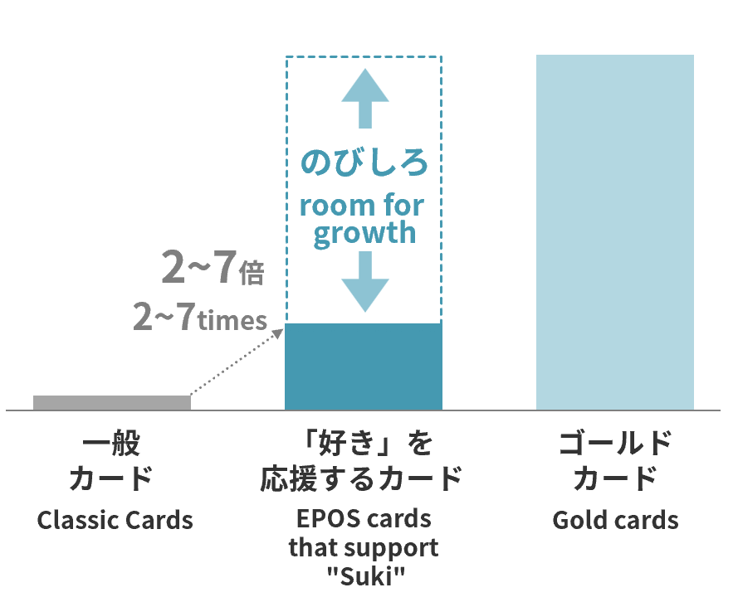
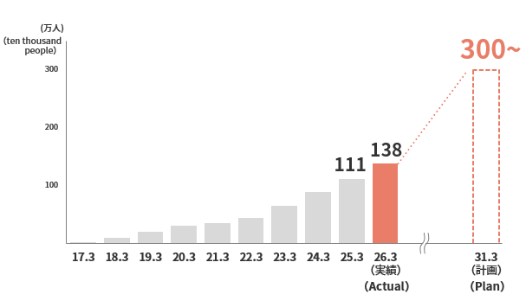

*The word “Suki” can mean love, like, favor, passionate about, crazy about, adore, etc.

2000

30
<参考> 「好き」を応援するカード 企画一覧 (Reference) Project list of EPOS cards that support "Suki"

2014年～2024年3月 2014 - March 2024

発行月 | month of release | カード名称 | Card Title | 発行月 | month of release | カード名称 | Card Title
2014年07月 | July 2014 | オトメイトエポスカード | otomate Epos Card | 2023年01月 | January 2023 | ポケマルエポスカード | Pocket Marche Epos Card
2015年02月 | February 2015 | 福岡ソフトバンクホークスエポスカード | Fukuoka Softbank Hawks Epos Card | 2023年02月 | February 2023 | マリマリマリーエポスカード | marymarymary Epos Card
2015年09月 | September 2015 | カプコンエポスカード | CAPCOM Epos Card | 2023年03月 | March 2023 | NieR:Automata Ver1.1a エポスカード | NieR:Automata Ver1.1a Epos Card
2016年03月 | March 2016 | コーエーテクモゲームスエポスカード | KOEI TECMO GAMES Epos Card | 2023年03月 | March 2023 | ムーミン エポスカード | MOOMIN Epos Card
2017年06月 | June 2017 | 銀魂エポスカード | Gin Tama Epos Card | 2023年03月 | March 2023 | キュウソネコカミエポスカード | KYUSONEKOKAMI Epos Card
2017年06月 | June 2017 | パラリンアート エポスカード | ParalymArt Epos Card | 2023年03月 | March 2023 | 邪神ちゃんドロップキックエポスカード | DROPKICK ON MY DEVIL!! Epos Card
2017年09月 | September 2017 | ゴジラエポスカード | Godzilla Epos Card | 2023年04月 | April 2023 | シン・仮面ライダーエポスカード | SHIN MASKED RIDER Epos Card
2018年03月 | March 2018 | 新テニスの王子様エポスカード | The Prince of Tennis II Epos Card | 2023年05月 | May 2023 | ずっと真夜中でいいのに。エポスカード | ZUTOMAYO Epos Card
2018年10月 | October 2018 | プリキュア エポスカード | Precure Epos Card | 2023年05月 | May 2023 | Mirrativエポスカード | Mirrativ Epos Card
2019年01月 | January 2019 | 劇場版「Fate/stay night [Heaven's Feel]」エポスカード | Fate/stay night [Heaven's Feel] Epos Card | 2023年07月 | July 2023 | 小犬のこいぬ エポスカード | Koinu no Koinu Epos Card
2019年02月 | February 2019 | イケメンシリーズエポスカード | Ikémen Series Epos Card | 2023年07月 | July 2023 | メイプルストーリー エポスカード | MapleStory Epos Card
2019年07月 | July 2019 | すみっコぐらしエポスカード | Sumikkogurashi Epos Card | 2023年08月 | August 2023 | NARUTO-ナルト- 疾風伝 エポスカード | NARUTO Shippuden Epos Card
2019年08月 | August 2019 | ワンピースエポスカード | ONE PIECE Epos Card | 2023年08月 | August 2023 | 東方project エポスカード | Touhou_Project Epos Card
2019年09月 | September 2019 | colyエポスカード | coly Epos Card | 2023年08月 | August 2023 | おでかけ子ザメ エポスカード | ODEKAKE KOZAME Epos Card
2019年09月 | September 2019 | プライドハウス東京エポスカード | PRIDE HOUSE TOKYO Epos Card | 2023年08月 | August 2023 | 「駅メモ！」シリーズ エポスカード | "EKIMEMO!" SERIES Epos Card
2020年03月 | March 2020 | 超特急エポスカード | BULLET TRAIN Epos Card | 2023年08月 | August 2023 | NO COFFEEエポスカード | NO COFFEE Epos Card
2020年03月 | March 2020 | 新サクラ大戦エポスカード | Sakura Wars Epos Card | 2023年09月 | September 2023 | ちみたんエポスカード | CHIMITAN Epos Card
2020年04月 | April 2020 | エヴァンゲリオンエポスカード | EVANGELION Epos Card | 2023年09月 | September 2023 | 毎日でぶどりエポスカード | everyday debudori Epos Card
2020年08月 | August 2020 | リラックマ エポスカード | Rilakkuma Epos Card | 2023年10月 | October 2023 | mofusand エポスカード | mofusand Epos Card
2020年10月 | October 2020 | みんな電力エポスカード | Minna-Denryoku Epos Card | 2023年11月 | November 2023 | やさしいおおかみウルフくんエポスカード | WOLFKUN Epos Card
2021年01月 | January 2021 | ヒプノシスマイクエポスカード | HYPNOSISMIC Epos Card | 2023-11-01 | November 2023 | ノジマステラエポスカード | NOJIMA STELLA Epos Card
2021年05月 | May 2021 | おそ松さんエポスカード | Mr.Osomatsu Epos Card | 2023年12月 | December 2023 | MGAエポスカード | MGA Epos Card
2021年07月 | July 2021 | 七つの大罪エポスカード | Seven Deadly Sins Epos Card | 2023年12月 | December 2023 | ヴェルサイユリゾートファームエポスカード | Versailles Resort Farm Epos Card
2021年07月 | July 2021 | NieR CLOTHINGエポスカード | NieR CLOTHING Epos Card | 2024年01月 | January 2024 | 宮川大聖 エポスカード | Taisei Miyakawa Epos Card
2021-10-01 | October 2021 | ちいかわエポスカード | CHIIKAWA Epos Card | 2024年01月 | January 2024 | にゃんこ大戦争エポスカード | The Battle Cats Epos Card
2021年11月 | November 2021 | ヘラルボニーカード | Heralbony Card | 2024年01月 | January 2024 | 琉球ゴールデンキングスエポスカード | RYUKYU GOLDEN KINGS EPOS CARD
2022年01月 | January 2022 | SUPER BEAVERエポスカード | SUPER BEAVER Epos Card | 2024年02月 | February 2024 | ハイサイ探偵団エポスカード | HAISAITANTEIDAN Epos Card
2022年03月 | March 2022 | スタジオUGエポスカード | studio U.G. Epos Card | 2024年02月 | February 2024 | しろたん エポスカード | SIROTAN Epos Card
2022年04月 | April 2022 | TIGER & BUNNY 2 エポスカード | TIGER & BUNNY 2 Epos Card | 2024年03月 | March 2024 | Saucy Dog エポスカード | Saucy Dog Epos Card
2022年06月 | June 2022 | ゆるキャン△エポスカード | Laid-Back Camp Epos Card | 2024年03月 | March 2024 | GUILTY GEARエポスカード | GUILTY GEAR Epos Card
2022年06月 | June 2022 | エポスTOGETHERカード | Epos TOGETHER Card | 2024年03月 | March 2024 | エポスペットカード | Epos Pet Card
2022年09月 | September 2022 | onちゃんエポスカード | on chan Epos Card | 2024年03月 | March 2024 | flumpool エポスカード | flumpool Epos Card
2022年10月 | October 2022 | FUN’S PROJECTエポスカード | FUN’S PROJECT Epos Card | 2024年03月 | March 2024 | Cake.jpエポスカード | Cake.jp EPOS CARD
2022年11月 | November 2022 | 魔法少女リリカルなのはシリーズ エポスカード | Magical Girl Lyrical NANOHA series Epos Card | 2024年03月 | March 2024 | ケイロンエポスカード | CHEIRON EPOSCARD
2022年11月 | November 2022 | とくびぐみエポスカード | TOKUBIGUMI Epos Card | 2024年03月 | March 2024 | TVアニメ『BLEACH 千年血戦篇』エポスカード | "TV anime "BLEACH THE BLOOD WARFARE" Epos Card"

※2026年6月現在 As of June 2026

2002
2002
2002

2000

31
2024年4月～2025年12月 April 2024 - December 2025

発行月 | month of release | カード名称 | Card Title | 発行月 | month of release | カード名称 | Card Title
2024年04月 | April 2024 | ポムポムプリンエポスカード | POMPOMPURIN Epos Card | 2025年03月 | March 2025 | なんでもいきものエポスカード | nandemoikimono Epos Card
2024年05月 | May 2024 | 転生したらスライムだった件 エポスカード | That Time I Got Reincarnated as a Slime Epos Card | 2025年03月 | March 2025 | リカちゃん エポスカード | Licca-chan Epos Card
2024年08月 | August 2024 | HoneyWorks～告白実行委員会～ エポスカード | HoneyWorks ～Kokuhaku jikko iinkai～ Epos Card | 2025年04月 | April 2025 | メダロット エポスカード | MEDAROT Epos Card
2024年08月 | August 2024 | ピノキオピーエポスカード | PinocchioP Epos Card | 2025年05月 | May 2025 | ホワイトタイガーとブラックタイガー エポスカード | White Tiger and Black Tiger Epos Card
2024年08月 | August 2024 | 寺田てら エポスカード | Terada Tera Epos Card | 2025年05月 | May 2025 | FEELCYCLEカード | FEELCYCLECARD
2024年08月 | August 2024 | お文具といっしょ エポスカード | Obungu to issho Epos Card | 2025年06月 | June 2025 | 仮面ライダークウガ エポスカード | MASKED RIDER KUUGA Epos Card
2024年09月 | September 2024 | シュガーココムー エポスカード | Sugarcocomuu Epos Card | 2025年06月 | June 2025 | マカロニえんぴつエポスカード | Macaroni Empitsu Epos Card
2024年09月 | September 2024 | ふんわりねころん エポスカード | funwarinecolon Epos Card | 2025年06月 | June 2025 | ドズル社エポスカード | DOZLE Corp Epos Card
2024年09月 | September 2024 | SkyPeace エポスカード | SkyPeace Epos Card | 2025年06月 | June 2025 | ネギうさぎエポスカード | NEGIUSAGI Epos Card
2024年09月 | September 2024 | 遊ハち エポスカード | yu-hachi Epos Card | 2025年06月 | June 2025 | FiNANCiEエポスカード | FiNANCiE Epos Card
2024-10-01 | October 2024 | JQ CARD エポス 鉄道 | JQ CARD EPOS Railway | 2025年07月 | July 2025 | アフタースクールカード | After School Epos Card
2024-10-01 | October 2024 | 南條愛乃「かにさん」エポスカード | YOSHINO NANJO "KANISAN" Epos Card | 2025年07月 | July 2025 | アオペラ -aoppella!?- エポスカード | aoppella Epos Card
2024-10-01 | October 2024 | ペトコトカード | PETOKOTO Card | 2025年08月 | August 2025 | REAL AKIBA BOYZ エポスカード | REAL AKIBA BOYZ Epos Card
2024-11-01 | November 2024 | Creepy Nutsエポスカード | Creepy Nuts Epos Card | 2025年08月 | August 2025 | OMORI エポスカード | OMORI Epos Card
2024-12-01 | December 2024 | YAMAPエポスカード | YAMAP Epos Card | 2025年08月 | August 2025 | ねこおじエポスカード | Nekooji Epos Card
2024-12-01 | December 2024 | Identity V 第五人格 エポスカード | Identity V Epos Card | 2025年09月 | September 2025 | せじゅです。エポスカード | Seju Desu. Epos Card
2024-12-01 | December 2024 | 『ねずみくんのチョッキ』エポスカード | "Little Mouse's Red Vest" Epos Card | 2025年09月 | September 2025 | TVアニメ「薫る花は凛と咲く」エポスカード | TV anime "The Fragrant Flower Blooms with Dignity" Epos Card
2025年01月 | January 2025 | 『おまえ うまそうだな』エポスカード | You Look Yummy！ Epos Card | 2025年09月 | September 2025 | ガールズバンドクライ エポスカード | Girls Band Cry Epos Card
2025年01月 | January 2025 | 『めがねうさぎ』エポスカード | "Gracie Meets a Ghost" Epos Card | 2025年09月 | September 2025 | 東京グレートベアーズ エポスカード | TOKYO GREAT BEARS Epos Card
2025年01月 | January 2025 | 『かいけつゾロリ』エポスカード | "Kaiketsu Zorori" Epos Card | 2025-10-01 | October 2025 | 東京エイリアンズ エポスカード | Tokyo Aliens Epos Card
2025年01月 | January 2025 | ミッフィー エポスカード | miffy Epos Card | 2025-10-01 | October 2025 | TVアニメ『Summer Pockets』エポスカード | TV animation "Summer Pockets" Epos Card
2025年01月 | January 2025 | Minimal エポスカード | Minimal Epos Card | 2025-10-01 | October 2025 | SyFu Card | SyFu Card
2025年01月 | January 2025 | ユーグレナカード | Euglena Card | 2025-10-01 | October 2025 | 城めぐりエポスカード | Shiromeguri Epos Card
2025年02月 | February 2025 | 「ＦＣ町田ゼルビアエポスカード」 | "FC MACHIDA ZELVIA Epos Card" | 2025-11-01 | November 2025 | シティーハンター エポスカード | CITY HUNTER Epos Card
2025年02月 | February 2025 | トランスフォーマー エポスカード | "TRANSFORMERS Epos Card" | 2025-11-01 | November 2025 | 学園ベビーシッターズエポスカード | School Babysitters Epos Card
2025年02月 | February 2025 | ンめねこエポスカード | nmeneko Epos Card | 2025-11-01 | November 2025 | 気になってる人が男じゃなかった エポスカード | The Guy She Was Interested In Wasn't a Guy at All Epos Card
2025年02月 | February 2025 | MetaSamurai エポスカード | MetaSamurai Epos Card | 2025-12-01 | December 2025 | ベリーグッドマン エポスカード | BERRY GOODMAN Epos Card
2025年03月 | March 2025 | パンどろぼうエポスカード | Pandorobo Epos Card | 2025-12-01 | December 2025 | アニメ『終末のワルキューレ』エポスカード | TV anime "Record of Ragnarok" Epos Card
2025年03月 | March 2025 | カピバラさん エポスカード | KAPIBARASAN Epos Card | 2025-12-01 | December 2025 | xxxHOLiC エポスカード | xxxHOLiC Epos Card
2025年03月 | March 2025 | ぽちゃーズエポスカード | pochars Epos Card | 2025-12-01 | December 2025 | BONBO STARSエポスカード | BONBO STARS Epos Card
2025年03月 | March 2025 | 独立行政法人国立美術館エポスカード | National Museum of Art Epos Card | 2025-12-01 | December 2025 | 宇宙戦艦ヤマト エポスカード | SPACE BATTLESHIP YAMATO Epos Card
2025年03月 | March 2025 | 独立行政法人国立文化財機構エポスカード | National Institutes for Cultural Heritage Epos Card | 2025-12-01 | December 2025 | WurtSエポスカード | WurtS Epos Card
2025年03月 | March 2025 | 独立行政法人国立科学博物館エポスカード | National Museum of Nature and Science Epos Card

※2026年6月現在 As of June 2026

2000

32
2026年1月～ from January 2026

発行月 | month of release | カード名称 | Card Title | 発行月 | month of release | カード名称 | Card Title
2026年01月 | January 2026 | 「僕の心のヤバイやつ」エポスカード | The Dangers in My Heart Epos Card | 2026年02月 | February 2026 | RUNWAY channel ブランド公式VISAカード | RUNWAY channel Official VISA card
2026年01月 | January 2026 | けものフレンズ エポスカード | Kemono Friends Epos Card | 2026年03月 | March 2026 | 劇場版 魔法少女まどか☆マギカ〈ワルプルギスの廻天〉エポスカード | Puella Magi Madoka Magica the Movie: Walpurgisnacht: Rising Epos Card
2026年01月 | January 2026 | 名古屋ダイヤモンドドルフィンズエポスカード | Nagoya Diamond Dolphins Epos Card | 2026年03月 | March 2026 | オリックス・バファローズ エポスカード | ORIX Buffaloes Epos Card
2026年01月 | January 2026 | 日本名城 エポスカード | Japan's Famous Castle Epos Card | 2026年03月 | March 2026 | TREASUREエポスカード | TREASURE Epos Card
2026年01月 | January 2026 | -真天地開闢集団-ジグザグ エポスカード | -SKS- ZIGZAG Epos Card | 2026年03月 | March 2026 | どうぶつエポスカード | Animal Epos Card
2026年01月 | January 2026 | ガラスの仮面 エポスカード | Glass Mask Epos Card | 2026年04月 | April 2026 | 本好きの下剋上 司書になるためには手段を選んでいられませんエポスカード | Ascendance of a Bookworm Epos Card
2026年01月 | January 2026 | 彼女、お借りします エポスカード | Rent-A-Girlfriend Epos Card | 2026年04月 | April 2026 | らぶいーずエポスカード | Loveez Epos Card
2026年01月 | January 2026 | コウペンちゃんエポスカード | Koupenchan Epos Card | 2026年04月 | April 2026 | 仮面ライダーアギト エポスカード | MASKED RIDER AGITΩ Epos Card
2026年02月 | February 2026 | 「シナぷしゅ」エポスカード | "synapusyu" Epos Card | 2026年05月 | May 2026 | 国立劇場 エポスカード | National Theatre of Japan Epos Card
2026年02月 | February 2026 | 可愛い嘘のカワウソ エポスカード | kawaiiusono kawauso Epos Card | 2026年05月 | May 2026 | BRAHMAN 尽未来際 エポスカード | BRAHMAN Jinmiraisai Epos Card
2026年02月 | February 2026 | COTENカード | COTEN Epos Card | 2026年05月 | May 2026 | しずくちゃんエポスカード | Shizuku-chan Epos Card
2026年02月 | February 2026 | 南葛SCエポスカード | Nankatsu SC Epos Card | 2026年06月 | June 2026 | 夏目友人帳エポスカード | Natsume's Book of Friends Epos Card
2026年02月 | February 2026 | 岩手大学ヘラルボニーカード | Iwate University Heralbony Card | 2026年06月 | June 2026 | アイナ・ジ・エンドエポスカード | AiNA THE END Epos Card

※2026年6月現在 As of June 2026

2000

33
<参考>「IMPACT BOOK」について (Reference) About “IMPACT BOOK”

 | ■ | 「IMPACT BOOK 2026」 “IMPACT BOOK 2026” |  | ■ | 「IMPACT BOOK ～将来世代版～」 “IMPACT BOOK: Future Generations Edition”

 |  | インパクトに関する取り組みを記載した「IMPACT BOOK 2026」を昨年に引き続き2026年8月に |  |  | 将来世代に向けて、インパクトを生み出す世の中のさまざまな事例をまとめ、
 |  | 発行予定です。ステークホルダーの皆さまとの対話をさらに建設的なものとすることを目的としております。 |  |  | 共に“ミライ”を考えるきっかけをつくる冊子「IMPACT BOOK 将来世代版」を発刊いたしました。

 |  | We are scheduled to publish the “IMPACT BOOK 2026”, which describes our initiatives related to impact, |  |  | We have published the “IMPACT BOOK: Future Generations Edition,” a booklet that provides an
 |  | in August 2026, following last year's edition. |  |  | opportunity for future generations to think about “Future” together by summarizing various examples
 |  | The purpose of the book is to promote more constructive dialogue with our stakeholders. |  |  | of how the world is creating an impact.

 |  | 当社グループは、インパクト（社会課題解決）と利益の両立をめざし、機能や価格ではなく、 |  |  | インパクトに関する取り組み状況を記載した「IMPACT BOOK」の内容について一定の評価はいただきつつ、
 |  | 一人ひとりの感情や価値観が原動力となって動く新しい経済のあり方として |  |  | 将来世代の皆さまを中心に、内容のわかりにくさや難しさに対する指摘をいただいておりました。
 |  | 【「好き」が駆動する経済】という新たな経済のビジョンを掲げています。その具現化に向け、 |  |  | 今回の「IMPACT BOOK 将来世代版」は、将来世代の皆さまがインパクトに関する取り組みを「自分ごと」
 |  | フィンテックを中心に、イベント、グッズ、サービス、共創投資、事業開発、 |  |  | として実感し、自分自身の「未来」について考える材料にしていただけるように再構築した冊子です。
 |  | そして人・組織・働き方など、すべてを通じた「好き」が誰かのため、社会のためにつながる |  |  | また、当冊子の制作・編集には、多くの将来世代の皆さまに「つくり手」としても主体的にかかわって
 |  | 仕組みづくりを進めています。 |  |  | いただきました。インパクトにつながる取り組みの現場取材から、「中高生でもわかりやすいものになっているか」
 |  | 今回の「IMPACT BOOK 2026」では、当社グループの取り組みや具体的な成果に加え、 |  |  | といったチェックにいたるまで、読み手である将来世代の目線を取り入れた冊子になっています。
 |  | お客さまや共創パートナー、社員の声やエピソードを通じて、「好き」をきっかけに人の意識や
 |  | 行動、社会とのつながりにどのような変化が生まれているかを紹介します。 |  |  | While the “IMPACT BOOK,” which describes the status of our impact initiatives,
 |  |  |  |  | has received a certain amount of positive feedback, we have received some comments, mainly from
 |  | Aiming to achieve both impact (solving social issues) and profits, the Marui Group has envisioned a |  |  | future generations, about the difficulty and lack of clarity of the contents.
 |  | new economic vision called “The economy driven by ‘Suki’,” in which the emotions and values |  |  | The “IMPACT BOOK:Future Generations Edition” has been restructured so that future generations will be able to
 |  | of each individual, rather than functions and prices, are the driving force behind a new economy. |  |  | realize that impact initiatives are “their own business” and think about their own “future”.
 |  | To realize this vision, we are building mechanisms through which “Suki” creates value for others |  |  | In addition, many future generations were also actively involved in the production and editing of this booklet as
 |  | and for society as a whole through events, goods, services, Co-Creative investment, business development, |  |  | “creators”. From on-site reporting on impact initiatives, to checking whether the content is easy to understand
 |  | and people, organizations, and work styles,with a focus on FinTech. In this “IMPACT BOOK 2026”, |  |  | even for junior high and high school students, this booklet has been created with the perspective
 |  | in addition to introducing the Group’s initiatives and tangible outcomes, we will share stories and voices |  |  | of the future generations who will be reading it.

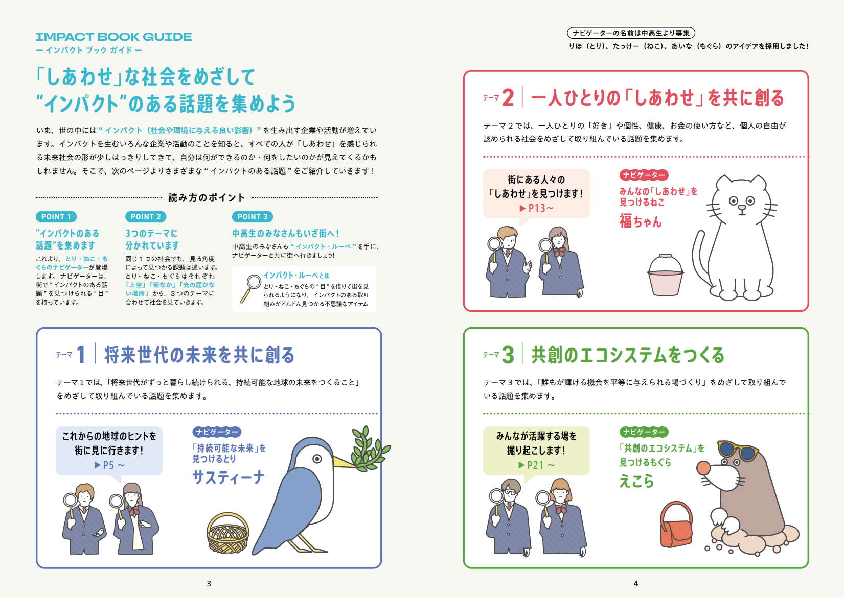
 |  | from our customers, Co-Creation partners, and employees to illustrate how “Suki” inspires changes
 |  | in people’s awareness, actions, and connections with society.
 |  | *The word “Suki” can mean love, like, favor, passionate about, crazy about, adore, etc.

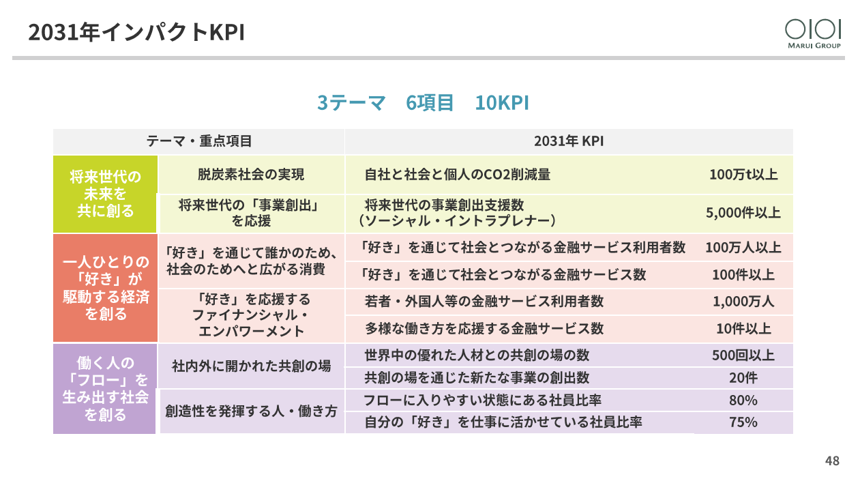

 |  | ※「IMPACT BOOK 2026」日本語版は2026年8月上旬に、英語版は2026年8月末以降に公開予定です。
 |  | The Japanese edition of “IMPACT BOOK 2026” is scheduled to be released in early August 2026,
 |  | and the English edition is scheduled to be released after the end of August 2026.

(日本語版)
（English）
 |  | ※「IMPACT BOOK 2026」は、こちらからご覧いただけます。
 |  |  | https://www.0101maruigroup.co.jp/ir/lib/impactbook.html |  | ※「IMPACT BOOK ～将来世代版～」は、こちらからご覧ください。
 |  | "IMPACT BOOK 2026" is available through the following links. |  |  |  | https://www.0101maruigroup.co.jp/ir/pdf/impactbook/2024/impactbook_future.pdf
 |  |  | https://www.0101maruigroup.co.jp/en/ir/lib/impactbook.html |  |  | The “IMPACT BOOK:Future Generations Edition” is only available in Japanese.

2000

34
<参考>丸井の現在と今後に向けた取り組みについて (Reference) About Marui Group’s current initiatives and future efforts

 |  | 「丸井のたいせつ」に続き、当社の現在と今後に向けた取り組みをお伝えする冊子｢丸井とあした Vol.1～『好き』を応援するビジネス～｣を発行いたしました。

 |  | Following “Marui no Taisetsu (Marui’s Core Values)”, we have published “Marui to Ashita Vol.1 Business that Supports Suki”,
 |  | a booklet introducing our current initiatives and future efforts.


 | ■ | 「丸井のたいせつ」 “Marui no Taisetsu (Marui’s Core Values)”

 |  | 本冊子は『WIRED』日本版の前編集長・若林恵さん率いるコンテンツ・レーベル株式会社黒鳥社が企画・制作を担当しています。
 |  | デザインはグラフィックデザイナーの藤田裕美さん、イラストはオーストラリア在住のイラストレーターEmi Ueokaさんにお願いしました。
 |  | 社長である青井を含め、当社グループと黒鳥社さまで半年にわたって対話を行い、
 |  | 「過去から現在、そして未来まで、一気通貫した想いがあるので、そこを伝えていきたい」という当社の想いを
 |  | 具現化していただき、社史のようで社史ではない、会社の歴史と未来を語る、これまでにない冊子が完成しました。

 |  | This booklet was planned and produced by blkswn publishers Inc., a content label led by Kei Wakabayashi, former editor-in-chief of "WIRED" Japan.
 |  | The design was created by graphic designer Hiromi Fujita, and the illustrations were provided by Australian-based illustrator Emi Ueoka.
 |  | Over a period of half a year, our group and blkswn publishers, including President Aoi,
 |  | held dialogues to embody our desire to “convey our consistent vision from the past to the present and into the future”.
 |  | The result is a unique publication that tells the story of our company's history and future,
 |  | and is like a company history book, yet not quite. |  | Photo by Hironori Kim


 | ■ | 「丸井とあした Vol.1～『好き』を応援するビジネス～」 “Marui to Ashita Vol.1 Business that Supports Suki”

 |  | 丸井グループは、創業100周年である2031年に向けて「好き」が駆動する経済という経営ビジョンを掲げ、
 |  | ビジョン実現に向けた「好き」を応援するビジネスを推進しています。
 |  | 「好き」を応援するビジネスを推進していくうえで、丸井グループの理念に共感し応援してくださるステークホルダーの皆さまの存在は欠かせません。
 |  | そういった共感や応援の輪を広げていくためには、当社グループがめざす「好き」が駆動する経済に向けた一つひとつの取り組みの背景や、
 |  | 実現までの想いなどを丁寧にお伝えすることで、私たちの考え方や価値観に触れていただくことが必要ではないかと考え、
 |  | 今回の「丸井とあした」という冊子の発行にいたりました。

 |  | As Marui Group works toward its management vision of “the economy driven by ‘Suki’” by its 100th anniversary in 2031,
 |  | we are promoting business that supports “Suki”.
 |  | Stakeholders who share and support the Marui Group philosophy play an indispensable role in advancing these business that supports “Suki”.
 |  | We believe that, in order to expand this circle of empathy and support, it is important to carefully communicate the background of each initiative
 |  | aimed at realizing “the economy driven by ‘Suki’”, as well as the passion and aspirations behind bringing those initiatives to life,
 |  | so that stakeholders can gain a deeper understanding of our way of thinking and values.
 |  | With this in mind, we have published this booklet, “Marui to Ashita”.

 | ※「丸井のたいせつ」および「丸井とあした Vol.1～『好き』を応援するビジネス～」は、ご希望の方には冊子を発送いたします。以下のフォームよりお申し込みください。
 |  | 「丸井のたいせつ」 | 「丸井とあした Vol.1～『好き』を応援するビジネス～」
 |  | https://webmail.0101.co.jp/form2/pub/group/marui_taisetsu | https://webmail.0101.co.jp/form2/pub/group/maruitoashita_2026
 |  | The “Marui no Taisetsu (Marui’s Core Values)” and “Marui to Ashita Vol.1 Business that Supports Suki” are only available in Japanese.

2002
2002
2002

2000

35
*ＩＲ部からのお知らせ Notice from the IR Department

丸井グループ
公式YouTubeチャンネル
The MARUI GROUP
Official YouTube Channel

 | ■ | 丸井グループ公式YouTubeチャンネルのご案内 The MARUI GROUP Official YouTube Channel

 |  | 丸井グループではステークホルダーの皆さまとの接点の一つとして、
 |  | 公式YouTubeチャンネルにて、取締役会の様子や丸井グループの取り組みなどを配信しています。

 |  | The MARUI GROUP streams scenes from Board of Directors meetings and provides information on the MARUI GROUP’s initiatives
 |  | on the official YouTube channel as one of its points of contact with stakeholders.
 |  |  |  |  |  |  |  |  | https://www.youtube.com/@maruigroup/videos


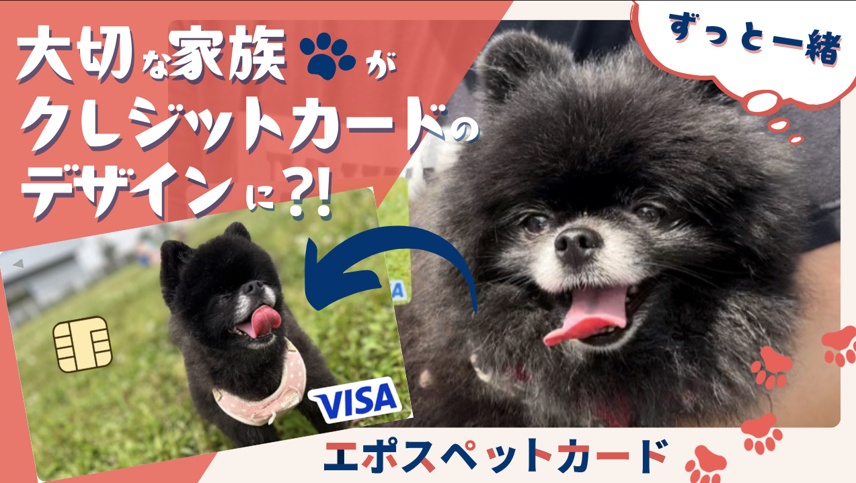
 |  | ・「丸井グループの取締役会の様子を大公開！」 |  |  |  |  | ・「『好き』を応援！エポスペットカード！」
 |  | ー取締役会での対話をもとに |  |  |  |  | ー大切な家族のお気に入りの写真で作れる
 |  | CFOがその背景とポイントを解説！ |  |  |  |  | 世界に1枚のクレジットカードの魅力に迫る！

 |  | "A Glance at a MARUI GROUP Board of |  |  |  |  | "The Epos Pet Card,
 |  | Directors Meeting!" |  |  |  |  | a EPOS cards that support ‘Suki!’ "
 |  | The CFO explains the background and |  |  |  |  | We get to the bottom of the appeal of the
 |  | key points based on discussions at |  |  |  |  | world's only credit card that you can make
 |  | board meetings! |  | https://www.youtube.com/watch?v=33951KlztIE |  |  | with a favorite photo of your beloved pet! | https://youtu.be/R5rwrNWSaUQ
 |  | (Japanese only) |  |  |  |  | (Japanese only)


 | ■ | 投資運用会社レオス・キャピタルワークス株式会社の公式YouTubeチャンネル「お金のまなびば！」にて丸井グループ社員が出演する動画を配信
 |  | ー変化が激しい時代で企業が成長するポイントを投資家目線で紹介するシリーズ内の「人的資本経営」がテーマの回にて
 |  | 丸井グループの取組みが紹介されました！

 |  | The official YouTube Channel of investment ｍanagement Rheos Capital Works Inc. a video featuring MARUI GROUP employees.
 |  | MARUI GROUP's efforts were introduced in a series of articles on the theme of “Human Capital-Focused Management” in which the key to corporate
 |  | growth in times of rapid change is introduced from an investor's point of view! (Japanese only)

 |  | レオス・キャピタルワークス株式会社 公式YouTubeチャンネル「お金のまなびば！」 |  |  |  | The Rheos Capital Works Inc. Official YouTube Channel |  | https://www.youtube.com/watch?v=d9lI8CML8Ac
 |  | https://www.youtube.com/@okanenomanabiba

 | ■ | その他開示資料 Other disclosure materials

 |  | ・ | ESGデータブック 2025〈日本語版〉 |  | ESG関連のパフォーマンスデータを過年度で集約し、今期のトピックなどをレビューとして取りまとめています。
 |  |  | https://pdf.0101maruigroup.co.jp/sustainability/pdf/esg/esg2025.pdf |  | Summary of past fiscal years’ ESG-related performance data, current fiscal year’s topics and other information.

 |  |  | ESG DATA BOOK 2025 (English edition)
 |  |  | https://pdf.0101maruigroup.co.jp/en/sustainability/pdf/esg/esg2025_en.pdf

 |  | ・ | 人的資本経営〈日本語版〉 |  | 当社の人的資本経営に関するこれまでの取り組みや今後の方向性、人的資本投資のKPIやリターンについてご紹介しています。
 |  |  | https://www.0101maruigroup.co.jp/ir/lib/h-report.html |  | The Company’s past initiatives and future direction related to human capital management, as well as KPIs and return on

 |  |  | Human Capital Management (English edition) |  | human capital investment are presented.
 |  |  | https://www.0101maruigroup.co.jp/en/ir/lib/h-report.html

 |  | ・ | ＆マガジン ISSUE01~04 |  | ステークホルダーの皆さまに向けて「しあわせ（Well-being）」やサステナビリティなどに関する当社グループの取り組み
 |  |  | &Magazine ISSUE01~04 (Japanese only) |  | をお知らせしています。
 |  |  | https://www.0101maruigroup.co.jp/ir/lib/magazine.html |  | We inform our stakeholders about the Group’s initiatives related to “Well-being” and sustainability.

2002
2002
2002

裏表紙
本資料に掲載しております将来の予測に関する記述は、当社が現在入手している情報及び合理的であると判断する一定の前提に基づいており、
実際の業績等は様々な要因により大きく異なる可能性があります。お問い合わせは、ＩＲ部 :marui-ir@0101.co.jpにご連絡ください。

The forward-looking statements contained in this presentation are based on information available at the time of preparation of
this presentation and certain assumptions that MARUI GROUP deems to be reasonable.
The forward-looking statements may differ materially from actual results due to a variety of different factors.
Please direct any inquiries to the IR Department(E-Mail:marui-ir@0101.co.jp).
Forward-looking statements contained in this presentation are based on information available at the time of preparation and
on assumptions that have been deemed to be rational. Actual performance may differ greatly due to a variety of factors.
Any inquiries may be directed to the IR Department (Tel: +81 3 5343 0075).

2002

